T12
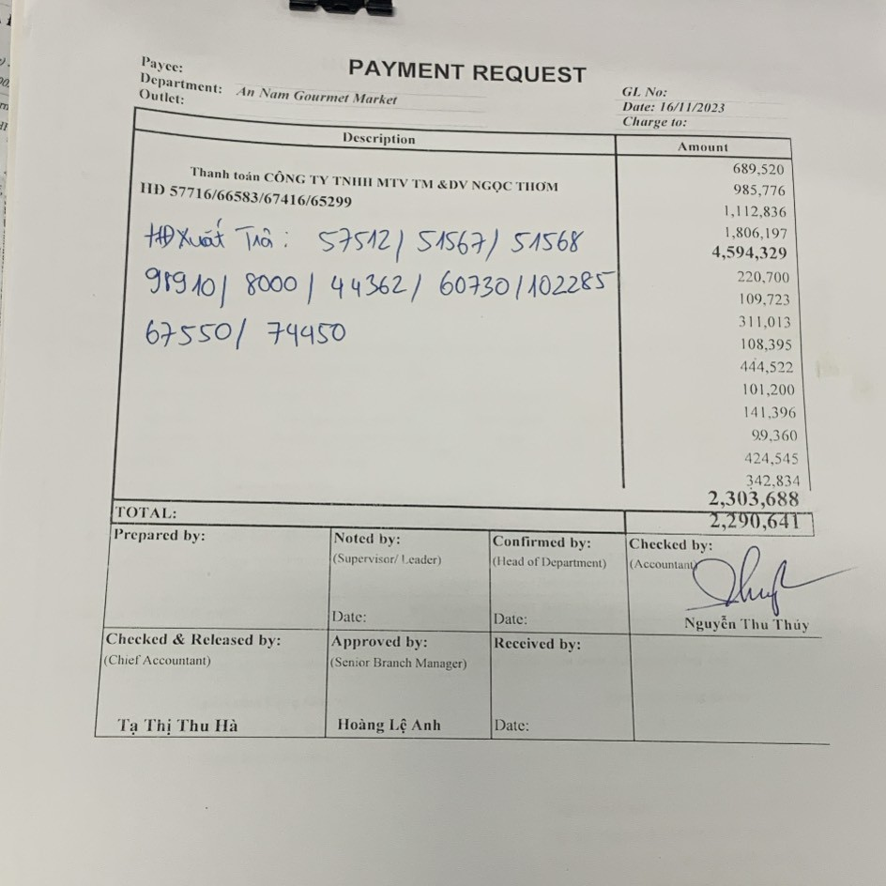
BẢNG KÊ HÓA ĐƠN, CHỨNG TỪ HÀNG HÓA, DỊCH VỤ BÁN RA (MẪU QUẢN TRỊ)
Quý 4 năm 2023
 |  |  |  |  |  |  |  |  |  | 6,846,568
 | Ngày hóa đơn | Số hóa đơn | Ký hiệu HĐ | Tên người mua | Mã số thuế người mua | Diễn giải | Doanh số bán chưa có thuế GTGT | Thuế suất | Thuế GTGT | Tổng cộng
 | 2023-12-04 | 00072957 | 1C23TNN | CÔNG TY TNHH PHÂN PHỐI SÀNH ĐIỆU - CHI NHÁNH HÀ NỘI | 0311187079-004 | SÀNH ĐIỆU Smart city | 258,052 | 8% | 20,644 | 278,696
 | 2023-12-06 | 00061977 | 1C23TLB | CÔNG TY TNHH PHÂN PHỐI SÀNH ĐIỆU - CHI NHÁNH HÀ NỘI | 0311187079-004 | Hàng trả - Annam Long Biên - phiếu MH004702, MH004538 - sanhdieu9001 | (381,993) | 8% | (30,559) | (412,552)
 | 2023-12-07 | 00065027 | 1C23TTC | CÔNG TY TNHH PHÂN PHỐI SÀNH ĐIỆU - CHI NHÁNH HÀ NỘI | 0311187079-004 | Hàng trả - TIMES CITY - phiếu MH004532 - sanhdieu458 | (241,980) | 8% | (19,358) | (261,338)
 | 2023-12-07 | 00065028 | 1C23TTC | CÔNG TY TNHH PHÂN PHỐI SÀNH ĐIỆU - CHI NHÁNH HÀ NỘI | 0311187079-004 | Hàng trả - phiếu MH004531 - sanhdieu458 | (317,439) | 8% | (25,395) | (342,834)
 | 2023-12-19 | 00075951 | 1C23TNN | CÔNG TY TNHH PHÂN PHỐI SÀNH ĐIỆU - CHI NHÁNH HÀ NỘI | 0311187079-004 | Hàng trả - SÀNH ĐIỆU 51 Xuân Diệu, Tây Hồ, HN | (130,922) | 8% | (10,474) | (141,396)
 | 2023-12-19 | 00083551 | 1C23TSM | CÔNG TY TNHH PHÂN PHỐI SÀNH ĐIỆU - CHI NHÁNH HÀ NỘI | 0311187079-004 | Hàng trả - phiếu MH004306 - sanhdieu9003 | (188,026) | 8% | (15,042) | (203,068)
 | 2023-12-20 | 00076120 | 1C23TNN | CÔNG TY TNHH PHÂN PHỐI SÀNH ĐIỆU - CHI NHÁNH HÀ NỘI | 0311187079-004 | SÀNH ĐIỆU Smart city | 5,152,020 | 8% | 412,162 | 5,564,182
 | 2023-12-20 | 00076121 | 1C23TNN | CÔNG TY TNHH PHÂN PHỐI SÀNH ĐIỆU - CHI NHÁNH HÀ NỘI | 0311187079-004 | SÀNH ĐIỆU Annam Goumet - VINCOM TIMES CITY store | 1,531,022 | 8% | 122,482 | 1,653,504
 | 2023-12-21 | 00067804 | 1C23TTC | CÔNG TY TNHH PHÂN PHỐI SÀNH ĐIỆU - CHI NHÁNH HÀ NỘI | 0311187079-004 | Hàng trả - phiếu MH004833 - sanhdieu458 | (94,013) | 8% | (7,521) | (101,534)
 | 2023-12-26 | 00077520 | 1C23TNN | CÔNG TY TNHH PHÂN PHỐI SÀNH ĐIỆU - CHI NHÁNH HÀ NỘI | 0311187079-004 | SÀNH ĐIỆU Long Biên | 752,693 | 8% | 60,215 | 812,908

